Sheet1
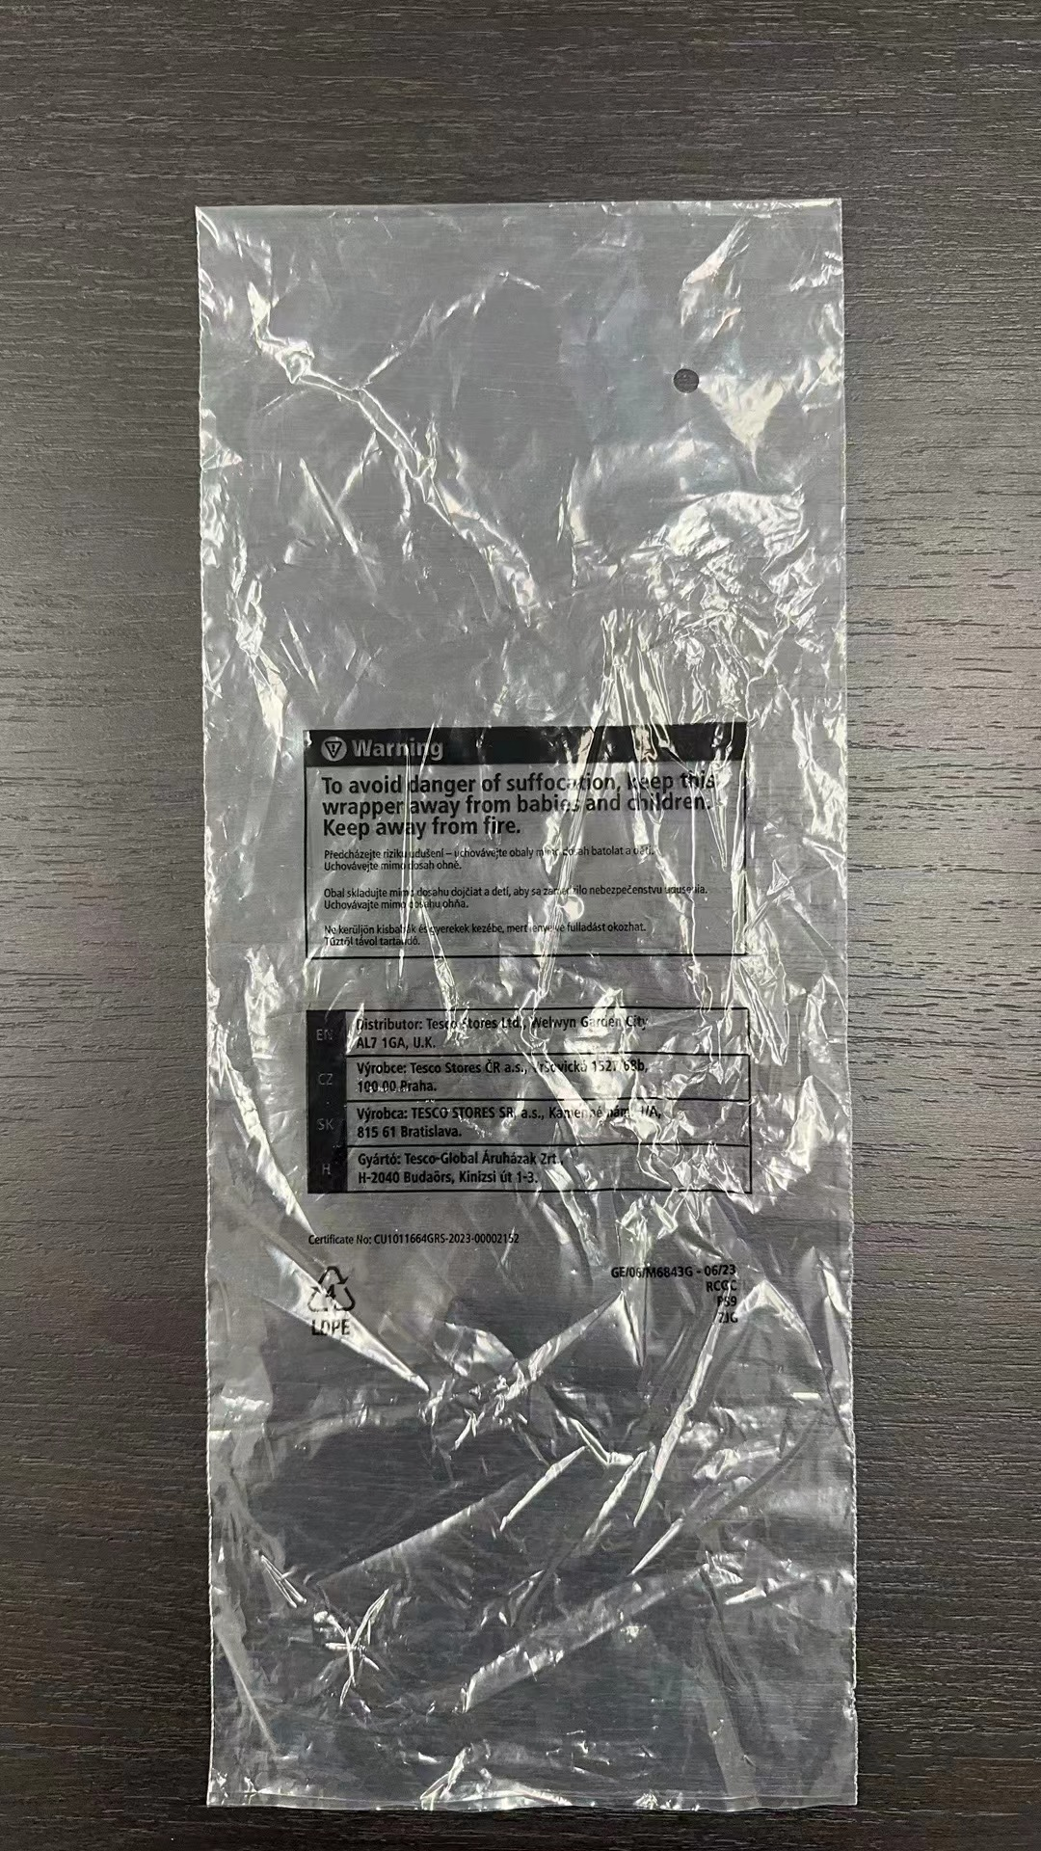
TESCO印字 (2双/1组打枪 3双/1组打枪 2组/包 3组/包）
规格 CM |  | 27731 | 27732 | 27733 | 27734 | 27735 | 27736 | 27737 | 27738 | 27739 | 27742 | 27743 | 27744 | 27760 | 27761 | 27766 | 27776 | 27777 | 27778 | 27779 | 27780 | 27870 | 27871 | 合计 | 单位
14*31 开口14 |  |  |  | 134 | 153 | 144 |  |  |  |  | 1698 |  |  |  |  |  |  |  |  |  |  |  |  | 2129 | 只
15*34 开口15 |  |  |  | 180 | 167 | 442 |  |  |  |  | 2169 |  |  |  |  |  |  |  |  |  |  |  |  | 2958 | 只
15*37 开口15 |  |  |  |  |  |  |  |  |  |  | 1042 |  |  |  |  |  |  |  |  |  |  | 747 |  | 1789 | 只
16*39 开口16 |  |  |  |  |  |  |  |  |  |  |  |  |  |  |  |  |  |  |  |  |  |  | 543 | 543 | 只
16*39 开口16 |  |  |  | 704 | 705 | 1082 |  |  |  |  |  |  |  |  |  |  |  |  |  |  |  |  |  | 2491 | 只
17*31 开口17 |  |  |  |  |  |  |  |  |  |  |  |  |  |  |  |  | 2765 | 1839 |  |  |  |  |  | 4604 | 只
17*34 开口17 |  |  |  |  |  |  |  |  |  |  |  |  |  |  |  |  | 2491 | 1326 |  |  |  |  |  | 3817 | 只
17*34 开口17 |  |  |  |  |  |  | 1062 |  | 329 |  |  |  |  | 782 |  |  |  |  |  |  |  |  |  | 2173 | 只
18*41 开口18 |  |  |  |  |  |  | 772 |  |  |  |  |  |  |  |  |  |  |  |  |  |  |  |  | 772 | 只
23*32 开口23 |  |  | 401 |  |  |  |  |  |  |  |  |  | 562 |  |  |  |  |  |  |  |  |  |  | 963 | 只
25*36 开口25 |  |  | 589 |  |  |  |  |  |  |  |  |  | 658 |  |  |  |  |  |  | 460 |  |  |  | 1707 | 只
27*36 开口27 |  | 305 |  |  |  |  | 1568 |  | 610 |  |  |  |  | 1036 |  |  |  |  |  | 567 |  |  |  | 4086 | 只
29*36 开口29 |  | 823 |  |  |  |  | 1159 |  | 1833 |  |  |  |  | 3241 |  |  |  |  |  |  |  |  |  | 7056 | 只
33*45 开口33 |  |  |  |  |  |  |  |  |  |  | 576 | 213 |  |  |  |  |  |  |  |  |  |  |  | 789 | 只
28*45 开口28 |  |  |  |  |  |  |  |  |  |  |  |  |  |  |  |  |  |  | 329 |  |  |  |  | 329 | 只
28*38 开口28 |  |  | 1847 |  |  |  |  |  |  |  |  |  |  |  |  |  |  |  |  |  |  |  |  | 1847 | 只
28*48 开口28 |  |  |  |  |  |  |  |  |  |  |  |  |  |  |  | 201 |  |  |  |  | 201 |  |  | 402 | 只
28*50 开口28 |  |  |  |  |  |  |  |  |  |  |  |  |  |  |  |  | 503 |  |  |  |  |  |  | 503 | 只
28*60 开口28 |  |  |  |  |  |  |  |  |  |  |  |  |  |  |  |  |  | 327 |  |  |  |  |  | 327 | 只
31*55 开口31 |  |  |  |  |  |  |  |  |  |  |  |  | 296 | 975 |  |  |  |  |  | 409 |  |  |  | 1680 | 只
34*48 开口34 |  | 287 |  |  |  |  | 733 | 147 | 572 | 228 |  |  |  |  | 100 |  |  |  |  |  |  |  |  | 2067 | 只 | 平口袋，开口在下面，字体是跟封口方向一致的
32*36 开口32 |  |  |  | 100 | 100 |  |  |  |  |  |  |  |  |  |  |  |  |  |  |  |  |  |  | 200 | 只
32*38 开口32 |  |  |  |  |  | 100 |  |  |  |  |  |  |  |  |  |  |  |  |  |  |  |  |  | 100 | 只
33*32 开口33 |  |  |  |  |  |  |  |  |  |  |  |  |  |  |  |  |  |  |  |  |  |  | 950 | 950 | 只
39*33 开口39 |  |  |  |  |  |  |  |  |  |  |  |  |  |  |  |  |  |  |  |  |  | 483 |  | 483 | 只
防潮袋(箱规CM) | 箱袋尺寸 CM |  |  |  |  |  |  |  |  |  |  |  |  |  |  |  |  |  |  |  |  |  |  | 0 | 只
60*40*40 | 60+20+20*95 |  |  |  |  |  |  | 1 |  | 16 |  |  |  |  | 7 | 6 |  |  | 28 |  | 5 |  |  | 63 | 只
60*40*30 | 60+20+20*80 |  |  |  |  |  |  | 1 |  |  |  | 1 |  |  | 1 | 1 |  |  | 1 |  |  |  |  | 5 | 只
60*40*25 | 60+20+20*75 |  |  |  |  |  |  |  |  | 2 |  |  |  |  | 2 | 2 |  |  | 2 |  |  |  |  | 8 | 只
60*40*20 | 60+20+20*70 |  |  |  |  |  |  |  |  | 1 |  |  |  |  |  | 1 |  |  |  |  |  |  |  | 2 | 只
60*40*15 | 60+20+20*65 |  |  |  |  |  |  | 2 |  |  |  | 2 |  |  | 1 |  |  |  | 2 |  | 2 |  |  | 9 | 只
 |  | 1415 | 2837 | 1118 | 1125 | 1768 | 5294 | 151 | 3344 | 247 | 5485 | 216 | 1516 | 6034 | 111 | 211 | 5759 | 3492 | 362 | 1436 | 208 | 1230 | 1493 | 44852 | 只

